목차
2026학년도 수시 강원대학교 입시결과(춘천, 삼척/도계캠퍼스)

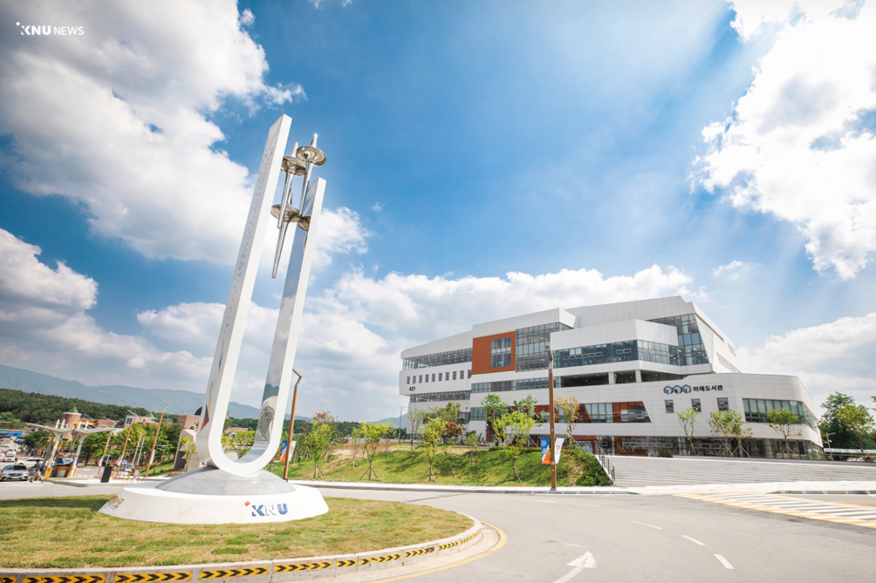
 | 입시결과 바로가기

 | 1. 학생부교과전형
 | 2. 학생부종합전형
 | 3. 통합선발전형(특수교육대상자, 농어촌학생전형, 특성화고교출신자전형)
 | 4. 실기실적전형

